Mateřská škola
Školní jídelna při ZŠ a MŠ Petrov

Jídelní lístek - MŠ
27. 7. 2026 - 31. 7. 2026 |  |  |  |  |  | Obsažené alergeny

Pondělí | Přesnídávka | Vánočka s marmeládou, bílá káva |  |  |  | 1/1,3,7,8/1
27.7. | Polévka | Krupicová |  |  |  | 1/1,3,7,9
 | Hlavní jídlo | Bretaňské fazole, bagetka, čaj Fruit selection |  |  |  | 1/1,7,9
 | Svačina | Raženka s celerovou pomazánkou, čaj Fruit Selection |  |  |  | 1/1,7,9

Úterý | Přesnídávka | Zapečený toast, paprika, čaj meruňka |  |  |  | 1/1,7
28.7. | Polévka | Vývar s kapáním |  |  |  | 1/1,3,7,9
 | Hlavní jídlo | Hovězí na houbách, těstoviny, okurek, čaj meruňka |  |  |  | 1/1,7,9
 | Svačina | Veka s hráškovou pomazánkou, čaj meruňka |  |  |  | 1/1,7

Středa | Přesnídávka | Kornspitz s pomazánkovým máslem a kedlubnou, čaj bylinný |  |  |  | 1/1-4,7
29.7. | Polévka | Zeleninová s bramborami |  |  |  | 1/1,7,9
 | Hlavní jídlo | Játrová omáčka, knedlík, čaj bylinný |  |  |  | 1/1,3,7,9
 | Svačina | Chléb se sardinkovou pomazánkou, rukola, čaj bylinný |  |  |  | 1/1+2,4,7

Čtvrtek | Přesnídávka | Bílý jogurt s ovocem, čaj ostružina |  |  |  | 7
30.7. | Polévka | Květáková |  |  |  | 1/1,7,9
 | Hlavní jídlo | Kuřecí stehno, rýže, mrkvový salát s ananasem, čaj ostružina |  |  |  | 1/1,7,9
 | Svačina | Pletýnka s Lučinou, rajče, čaj ostružina |  |  |  | 1/1,7

Pátek | Přesnídávka | Bagetka s vařeným vejcem, ledový salát, čaj malina |  |  |  | 1/1,3,7
31.7. | Polévka | Rajská s těstovinou |  |  |  | 1/1,7,9
 | Hlavní jídlo | Obalovaný sýr, brambory, tzatziky, džus |  |  |  | 1/1,3,7
 | Svačina | Lipánek, čaj malina |  |  |  | 7
Upozorňujeme, že pokrmy mohou obsahovat stopové prvky neuvedených alergenů. V MŠ jsou denně v rámci dopoledního stravování dětem připraveny misky čerstvého ovoce.
 |  |  | Dobrou chuť Vám přeje

 |  |  | Jana Eisová,
 |  |  | vedoucí školní kuchyně

 |  |  |  |  | Změna jídelníčku vyhrazena.
 |  |  |  | tel. do kuchyně: 702 248 779
 |  |  | Jídlo je nutno spotřebovat do 13:30 téhož dne!

Cizí strávníci
Školní jídelna při ZŠ a MŠ Petrov

Jídelní lístek
27. 7. 2026 - 31. 7. 2026
 |  |  |  |  |  | Obsažené alergeny
Pondělí | Polévka | Krupicová |  |  |  | 1/1,3,7,9
 | Hlavní jídlo | Bretaňské fazole, bagetka |  |  |  | 1/1,7,9
27.7. | Hlavní jídlo II.

Úterý | Polévka | Vývar s kapáním |  |  |  | 1/1,3,7,9
 | Hlavní jídlo | Hovězí na houbách, těstoviny, okurek |  |  |  | 1/1,7,9
28.7. | Hlavní jídlo II.

Středa | Polévka | Zeleninová s bramborami |  |  |  | 1/1,7,9
 | Hlavní jídlo | Játrová omáčka, knedlík |  |  |  | 1/1,3,7,9
29.7. | Hlavní jídlo II.

Čtvrtek | Polévka | Květáková |  |  |  | 1/1,7,9
 | Hlavní jídlo | Kuřecí stehno, rýže, mrkvový salát s ananasem |  |  |  | 1/1,7,9
30.7. | Hlavní jídlo II.

Pátek | Polévka | Rajská s těstovinou |  |  |  | 1/1,7,9
 | Hlavní jídlo | Obalovaný sýr, brambory, tzatziky |  |  |  | 1/1,3,7
31.7. | Hlavní jídlo II.
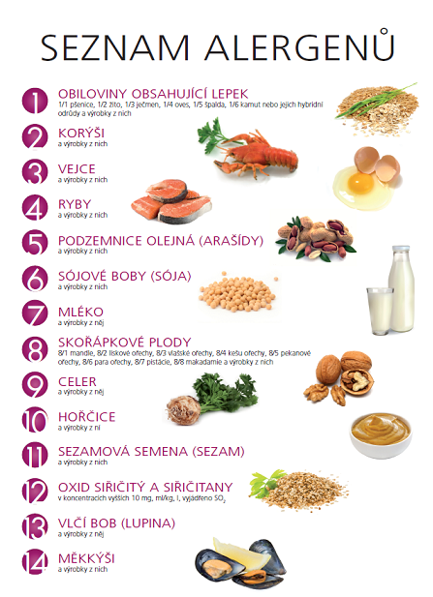
Upozorňujeme, že pokrmy mohou obsahovat stopové prvky neuvedených alergenů.

 |  |  | Výběr hlavního jídla II. hlaste prosím
 |  |  | nejméně 2 pracovní dny předem, později
na objednávku nebude brán zřetel.

 |  |  |  |  | Dobrou chuť Vám přeje
 |  |  |  |  | Jana Eisová,
 |  |  |  |  | vedoucí školní kuchyně

 |  |  |  | Změna jídelníčku vyhrazena.
 |  |  |  | tel. do kuchyně: 702 248 779
 |  |  |  |  | Jídlo spotřebujte do 13:30 téhož dne!

